상품제안서
유니영 무드등 볼케이노 저소음 무선가습기 | 상품코드: S44489

 |  |  |  |  |  |  | 02-713-8555 | www.synergygift.co.kr
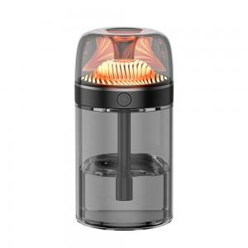 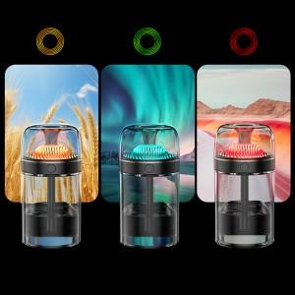

【상세/제작정보】

【인쇄/포장옵션】 | 레이저 / 포장지포장

【공급단가】 | 수량 | 20~ | 100~ | 300~ | 500~ | 1,000~
*VAT별도 | 단가 | 13,780원 | 13,030원 | 12,400원 | 12,080원 | 11,870원

【상품 URL】 | https://www.synergygift.co.kr:443/src/goods_detail.php?gdno=44489

